Introdução
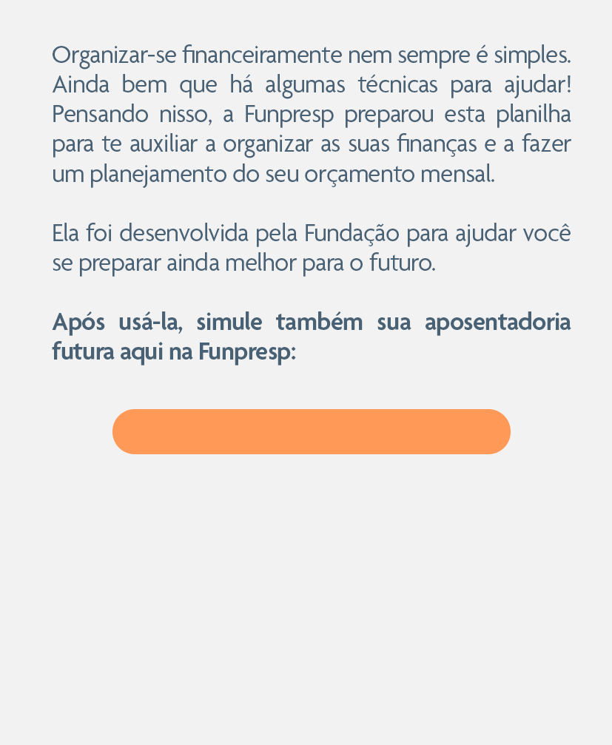
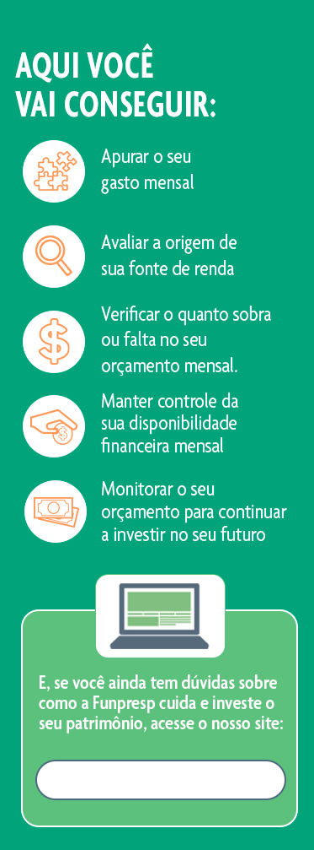

https://perfis.funpresp.com.br/#/chat-simulador-publico

https://www.funpresp.com.br/investimentos/

Gráficos
Evolução das receitas e despesas
 | Receita Total | Despesa Total
JAN | 10000 | 14340
FEV | 10000 | 6840
MAR | 10000 | 6840
ABRIL | 10000 | 6840
MAIO | 10000 | 6840
JUN | 10000 | 14040
JUL | 10000 | 6840
AGO | 10000 | 6840
SET | 10000 | 6840
OUT | 10000 | 6840
NOV | 10000 | 6840
DEZ | 10000 | 6840

Composição dos Gastos
 | Investimentos | Fixas | Variáveis | Extras
JAN | 1450 | 3750 | 1640 | 7500
FEV | 1450 | 3750 | 1640 | 0
MAR | 1450 | 3750 | 1640 | 0
ABRIL | 1450 | 3750 | 1640 | 0
MAIO | 1450 | 3750 | 1640 | 0
JUN | 1450 | 3750 | 1640 | 7200
JUL | 1450 | 3750 | 1640 | 0
AGO | 1450 | 3750 | 1640 | 0
SET | 1450 | 3750 | 1640 | 0
OUT | 1450 | 3750 | 1640 | 0
NOV | 1450 | 3750 | 1640 | 0
DEZ | 1450 | 3750 | 1640 | 0

Composição dos Gastos mensais por Grupo de Despesa

Grupo de Despesa | JAN | FEV | MAR | ABRIL | MAIO | JUN | JUL | AGO | SET | OUT | NOV | DEZ | TOTAL ANO
Investimentos | #VALUE! | #VALUE! | #VALUE! | #VALUE! | #VALUE! | #VALUE! | #VALUE! | #VALUE! | #VALUE! | #VALUE! | #VALUE! | #VALUE! | #VALUE!
Casa | #VALUE! | #VALUE! | #VALUE! | #VALUE! | #VALUE! | #VALUE! | #VALUE! | #VALUE! | #VALUE! | #VALUE! | #VALUE! | #VALUE! | #VALUE!
Saúde | #VALUE! | #VALUE! | #VALUE! | #VALUE! | #VALUE! | #VALUE! | #VALUE! | #VALUE! | #VALUE! | #VALUE! | #VALUE! | #VALUE! | #VALUE!
Lazer | #VALUE! | #VALUE! | #VALUE! | #VALUE! | #VALUE! | #VALUE! | #VALUE! | #VALUE! | #VALUE! | #VALUE! | #VALUE! | #VALUE! | #VALUE!
Locomoção | #VALUE! | #VALUE! | #VALUE! | #VALUE! | #VALUE! | #VALUE! | #VALUE! | #VALUE! | #VALUE! | #VALUE! | #VALUE! | #VALUE! | #VALUE!
Alimentação | #VALUE! | #VALUE! | #VALUE! | #VALUE! | #VALUE! | #VALUE! | #VALUE! | #VALUE! | #VALUE! | #VALUE! | #VALUE! | #VALUE! | #VALUE!
Total | #VALUE! | #VALUE! | #VALUE! | #VALUE! | #VALUE! | #VALUE! | #VALUE! | #VALUE! | #VALUE! | #VALUE! | #VALUE! | #VALUE! | #VALUE!

Itens agregados
*Casa: "Aluguel + Condomínio"; "Energia";"Água";"Financiamento imobiliário"; "Telefone, Telefône e Internet";"Assinaturas de aplicativos";"Manutenção residencial".
*Saúde: "Plano de saúde e odontológico"; "Academia ";"Consultas médicas "; "PetShop".
*Lazer: "Presentes";"Lazer e Viagens";"Vestuário".
*Transporte/locomoção: "Seguro de veículo"; "Transporte (Pedágio, Combustível, Uber, etc.)";"Manutenção do veículo".
*Alimentação: "Mercado e Feira"; "Alimentação Externa (Ifood, UberEats, Delivery, etc.)".

